蓝黄格子面料
 | 客户 | RA |  |  |  |  |  | 数量 | 430
 | 款式 | 短裤 |  |  |  |  |  | 交期

 | 主面料（只看颜色，不看款式） | 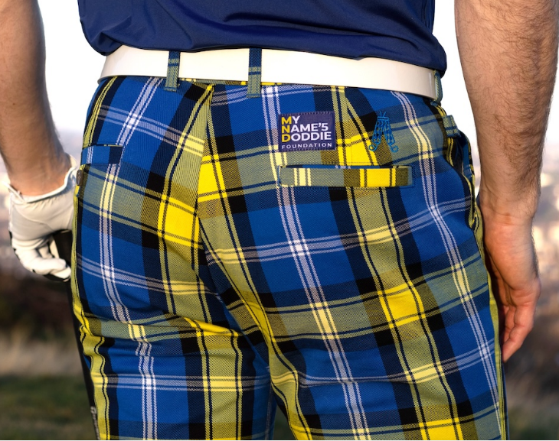 |  |  | 口袋布 | 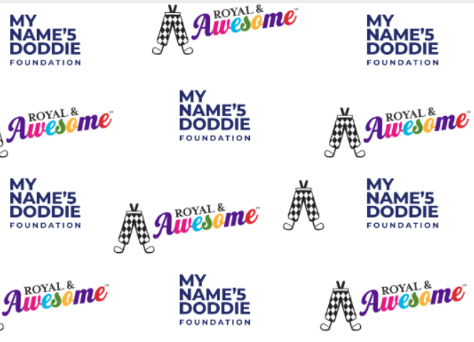
尺码 | 30 | 32 | 34 | 36 | 38 | 40 | 42 | 44 |  | TOTAL
SKU | RSDW3032 | RSDW3232 | RSDW3432 | RSDW3632 | RSDW3832 | RSDW4032 | RSDW4232 | RSDW4432
英国数量 | 10 | 50 | 70 | 70 | 50 | 0 | 0 | 0 |  | 250
美国数量 | 0 | 20 | 40 | 40 | 30 | 30 | 10 | 10 |  | 180

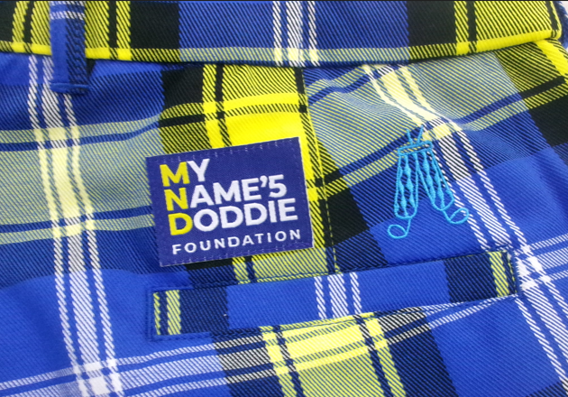
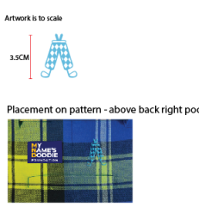
备注： | 该款口袋布和其他所有款不同，请注意区分。
 | 绣花是3.5CM蓝色

 | 用黑色橡筋

 | 这个花型的大吊牌和其他花型的大吊牌不同，注意区别。（如下图）
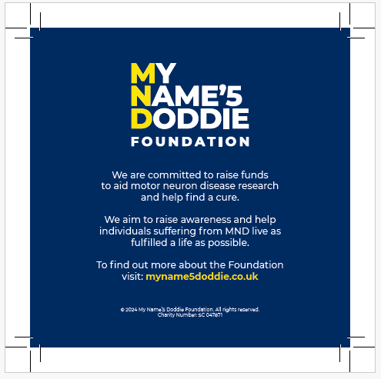
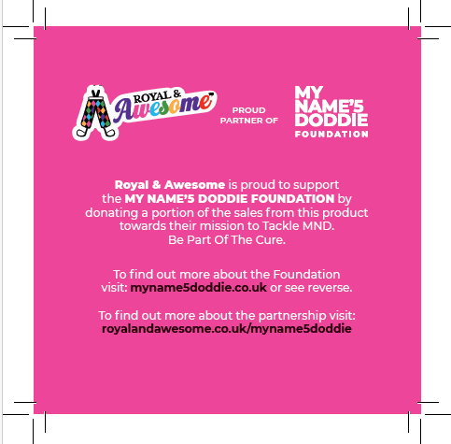

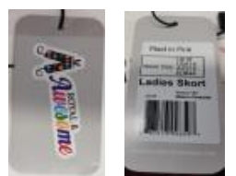

收货地址：江西省九江市湖口县国际商贸城8号楼2楼 景怡服饰 华水金 18079254666

